关系图
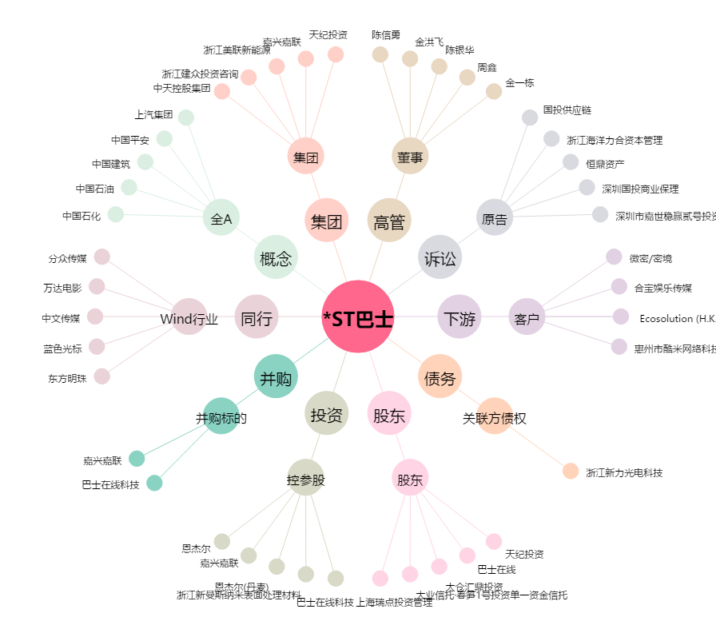
*ST巴士[002188.SZ] - 关系概览图

